联系单（答疑单）
答疑单-深化设计
版次：GJGJSK-2026.3.10
工 程 名 称: |  | AB25084#德信钢铁-新建备件库 | 联系单编号： | AC25001# | W- | 1 | 红色文字为需修改项
发 件 单 位： |  | 设备技术部-钢结构技术科 | 提 交 时间: | 2025.4.25
回 复 单 位： |  | xxx部xxx科（请答复方填写） | 回复人： | xxx（请答复方填写） |  |  | 黄色单元格由答复方填写
序号 | 类型 | 蓝图图纸问题 |  | 回复
1 | 截面代换 | 1，因园区现有材料有限，若另单独采购其采购周期约2~3个月不等，为不影响加工进度能否按以下方案替换？ |  | 1: 2: 3:
 |  | 槽钢40C替换为焊接H钢H400*200*8*14（格构柱） 热轧H钢HN400*200*8*13替换为焊接H钢H400*200*8*14（格构柱） L100*8角钢替换为T型钢T100*185*8*8（格构柱缀条） 柱-热轧H钢HW200*200*8*12替换为焊接H钢H200*200*8*12（柱） 吊车梁上下翼板厚度为18mm，替换为20mm钢板 圆管133*5替换为圆管134*4（系杆） 角钢L125*8替换为T型钢T125*185*8*8（柱撑） 角钢L90*8替换为2L80*6（柱撑/水撑） 热轧H钢HN600*200*11*17替换为焊接H钢H600*200*12*20(抗风柱) 热轧H钢HN300*150*6.5*9替换为焊接H钢H300*185*8*10（夹层梁） 槽钢C16A替换为T型钢T160*185*8*8（夹层） 檩条C200*70*20*2.5替换为C200*75*20*2.0（最大柱距6.5m跨度） 槽钢2C20A替换为檩条2C200*75*20*2.0（雨棚梁） 槽钢C18A替换为焊接H钢H200*185*8*8（JZ059-J01-07） 槽钢C12替换为檩条C140*70*20*2.0（JZ059-J01-07） 槽钢C10替换为檩条C100*60*20*1.8（JZ059-J01-07）
 |  | 2，以上是按园区库存已有或能生产的规格代换，如不同意代换请业主自行供料。请知晓并确认！
 |  | 3，若有单轨吊工字钢，请业主自行供料，请知晓并确认！
2 | 油漆做法 | 1，主体结构构件喷漆：按下图园区常备漆种，请选取油漆组合号“**” |  | 1:
 |  | 2，钢梯喷漆做法：按下图园区常备漆种，请选取油漆组合号“**” |  | 2:
 |  | 3，栏杆喷漆做法：按下图园区常备漆种，请选取油漆组合号“**” |  | 3:
 |  | 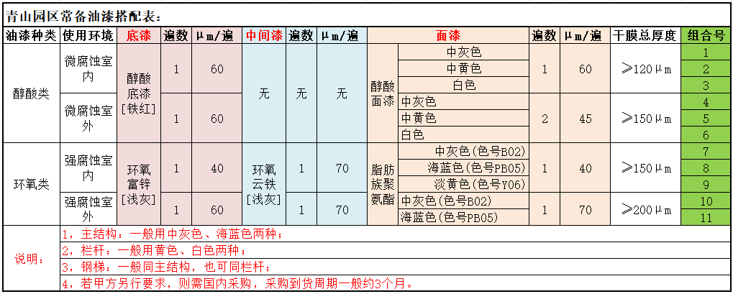
3 | 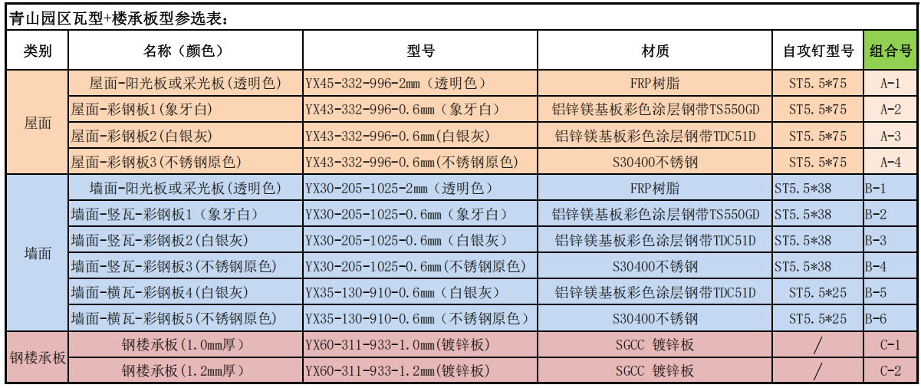 屋面、墙面瓦及钢楼承板 | ①屋面瓦 1.是否需要我部出成套的深化排版图？（含泛水件、包边件等） 2.板型改用园区常备瓦型，请选取瓦型组合号“A-*” |  | ①屋面瓦 1: 2:
 |  | ②墙面瓦 1.是否需要我部出成套的深化排版图？（含泛水件、包边件等） 2.板型改用园区常备瓦型，请选取瓦型组合号“B-*” |  | ②墙面瓦 1: 2:
 |  | ③钢楼承板 1.楼承板是否需要我部出成套的深化排版图？（含封边模板、梁顶现场焊接栓钉布置及数量等） 2.板型改用园区仅有的板型,请选取板型组合号“C-*” |  | ③钢楼承板 1: 2:

4 | 请填写表头回复人信息 |  |  | 请填写表头回复人信息！
5 | ……… | ………
6 | ……… | ………
7 | ……… | ………
8 | ……… | ………
9 | ……… | ………
10 | ……… | ………
11 | ……… | ………
12 | ……… | ………

